1998-0-0
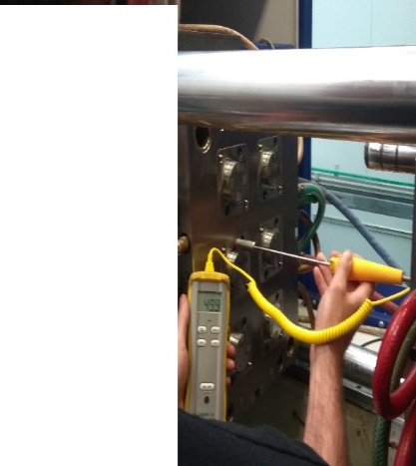
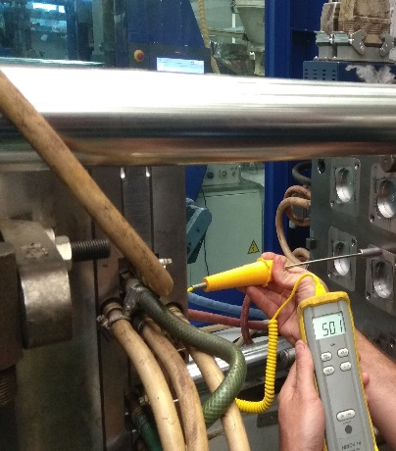
REFERENCIA | DENOMINACIÓ
M-1998 | INT 15/30 6cv
 | DATA / PROVA Nº. | DATA SORTIDA | DATA ENTRADA PAKMOL | MOTIU | Resultat
 | 2020-06-19 |  | 2020-06-19 | Descentramientos y par de apriete | Negativo, prueba fallida
 |  | 2020-06-29 |  | Verificamos ahora centros de cavidad con placas montadas, tampoco se observan desplazamientos acusados (Adjuntamos report). Hemos desplazado el hilo de rosca 0.15 hacia el exterior en todos los patines con el proposito de restar par de apriete. Reforzamos refrigeracion haciendo varios circuitos nuevos en todas las placas. Mecanizamos pasos de ventilacion en los regles de la camara. Las dos ultimas acciones son con el proposito de minimizar el efecto que causa las dilataciones entre las dos parte, fija y movil..
 | 29/06/2020 N. 1 |  | 2020-07-07 | Verificació del centratge de les peces fet per Taller el passat 30/06/2020: NO CONFORME Se sigue observando descentrado de las piezas, sobre todo en las piezas 5,6 y 8 la pieza nº 4 la rosca no acaba de quedar cuadrada | Negativo, prueba fallida
 |  | 2020-07-14 |  | Volvemos a analizar descentramientos y continuamos sin obserbar estos desplazamientos en el molde. Preparamos molde para someter la parte movil a trabajar con temperaturas altas realizando las diguiente acciones: Nitruramos todos los patines a capa profunda 0.30. Todos los casquillos de la parte movil se han sustituido por bronce/grafito.
 | 17/07/20 PROVA Nº. 2 |  |  | Adjunto fotogràfies de les temperatures durant la prova, s´han lliurat peces a qualitat, igualment hem mesurat les peces i segueixen descentrades. Espero instruccions del departament de qualitat. NO ACCEPTO QUE UNA DIFERÈNCIA DE 2.1 º C EN UN MOTLLE PROVOQUI UN DESPLAÇAMENT DE LES CAVITATS PER DIFERENCIA DE DILATACIÓ.
 | CAVITAT PART MOBIL | CAVITAT PART FIXA | 2.1 º C DIFERENCIA
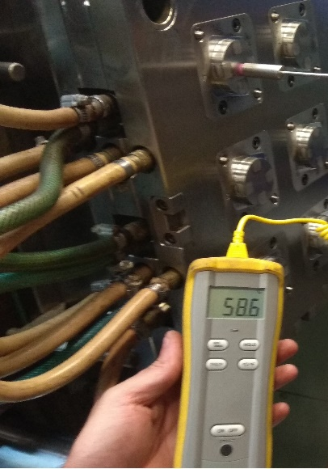
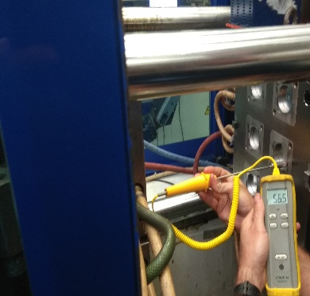

 | PARTAGE PART MOBIL |  | PARTAGE PART FIXA

